Double Exponential smoothing
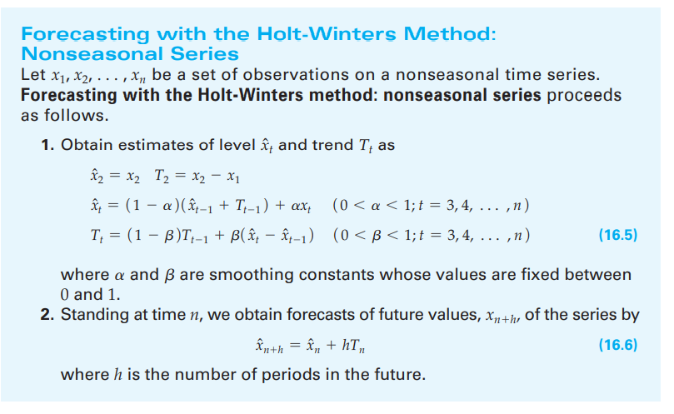
 | alpha | 0.4 | beta | 0.7
 | 1-alpha | 0.6 | 1-beta | 0.3

 | Data Xt | Xt hat
1 | 3
2 | 5 | 5
3 | 9 | 7.8
4 | 20 | 14.216
5 | 12 | 16.48512
6 | 17 | 18.5907584
7 | 22 | 21.408729088
8 | 23 | 23.665067356
9 | 51 | 36.032651457
10 | 41 | 43.64405951
11 | 56 | 53.470567679
12 | 75 | 67.67471363
13 | 60 | 72.248281384
14 | 75 | 77.562903249
15 | 88 | 85.234063459
 | Data Xt | Xt hat | Tt
1 | 3
2 | 5 | 5 | 2
3 | 9 | 7.8 | 2.56
4 | 20 | 14.216 | 5.2592
5 | 12 | 16.48512 | 3.166144
6 | 17 | 18.5907584 | 2.42379008
7 | 22 | 21.408729088 | 2.6997165056
8 | 23 | 23.665067356 | 2.3893517394
9 | 51 | 36.032651457 | 9.3741143926
10 | 41 | 43.64405951 | 8.1402199546
11 | 56 | 53.470567679 | 9.3206217046
12 | 75 | 67.67471363 | 12.739088677
13 | 60 | 72.248281384 | 7.0232240312
14 | 75 | 77.562903249 | 5.8272025149
15 | 88 | 85.234063459 | 7.1179729009
week | Data Xt | Xt hat | Tt | Xn+h
1 | 3
2 | 5 | 5 | 2
3 | 9 | 7.8 | 2.56
4 | 20 | 14.216 | 5.2592
5 | 12 | 16.48512 | 3.166144
6 | 17 | 18.5907584 | 2.42379008
7 | 22 | 21.408729088 | 2.6997165056
8 | 23 | 23.665067356 | 2.3893517394
9 | 51 | 36.032651457 | 9.3741143926
10 | 41 | 43.64405951 | 8.1402199546
11 | 56 | 53.470567679 | 9.3206217046
12 | 75 | 67.67471363 | 12.739088677
13 | 60 | 72.248281384 | 7.0232240312
14 | 75 | 77.562903249 | 5.8272025149
15 | 88 | 85.234063459 | 7.1179729009 |  | X15+1=xhat15+1*T15
16 |  |  |  | 92.352036359
17 |  |  |  | 99.47000926
18 |  |  |  | 106.58798216
19 |  |  |  | 113.70595506

